購入したい商品例
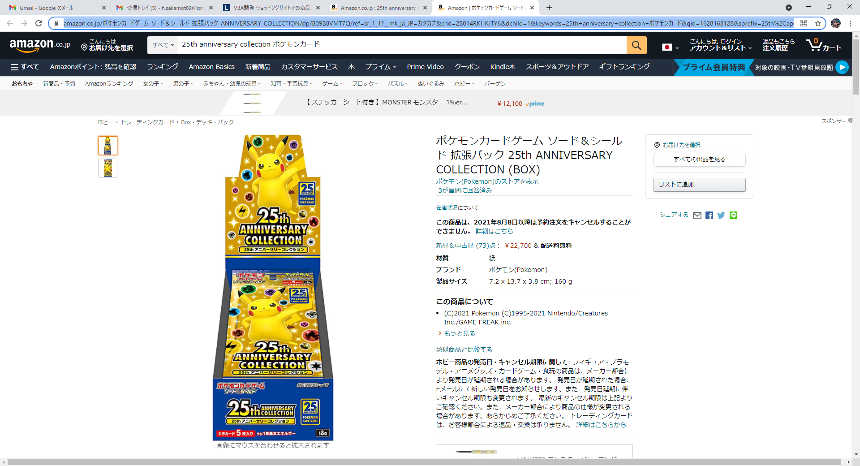

定価は5000円辺りなのです・・・

対象URL

